Estadísticas
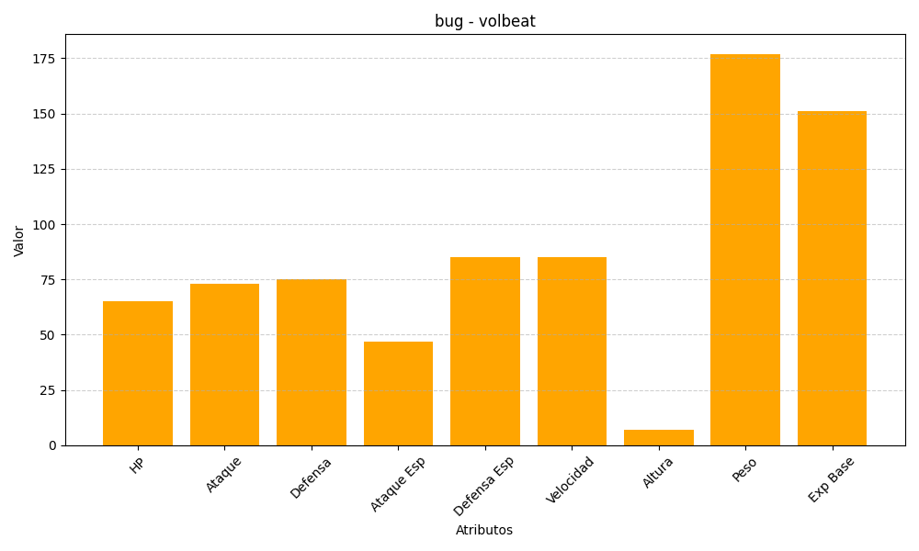
ID | Nombre | Tipo | HP | Ataque | Defensa | Ataque Especial | Defensa Especial | Velocidad | Altura | Peso | Experiencia Base
313 | volbeat | bug | 65 | 73 | 75 | 47 | 85 | 85 | 7 | 177 | 151

